Sheet1
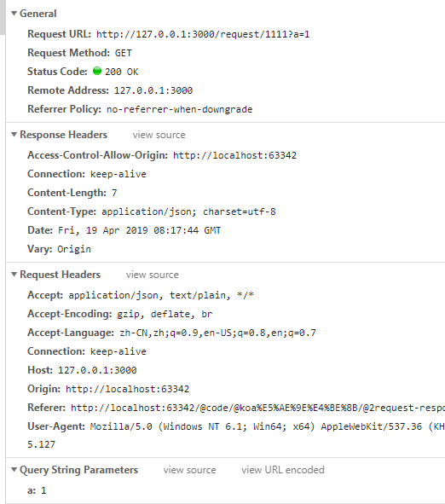
数据类型 | 提交方式 | axios把头文件和数据注入到request对象 |  | koa中间件用于读取request对象 | koa读取request对象 | koa注入数据到response.data response.data === ctx.response.body | axios获得response
query字符串 | ajax | 不设置 | axios.get(‘/a’,{params:{id:1}})等价于 axios.get('/a?name=小李')//默认字符串不带引号,带引号会错误连引号一起搜索 | koa自带 | ctx.request.query /ctx.query | ctx.response.body = {data:{msg:'msg'}, code: 0} ctx.response.status=201 | .then(response=>{response.data})
json | ajax | 不设置或 'Content-Type': ‘application/json;charset=UTF-8’ | axios.post(‘/a’, {a:1}） | koa-body | ctx.request.body //这里不能省去request
json | ajax | ‘Content-Type’: ‘multipart/form-data’ | axios.post(‘/a’, formdata) | koa-body | ctx.request.files.file
xml-json | ajax | ‘Content-Type’: ‘application/xml’ | axios.post(‘/a’, {xml:``}） | koa-body koa-xml-body | ctx.request.body
form | action(会重绘页面) | ‘Content-Type’:'application/x-www-form-urlencoded' | < form > | koa-body | ctx.request.body
params字符串 | ajax |  | axios.post(`/delCategory/${row._id}`) | koa自带 | ctx.params.id //params不是request的子级

